Figura 1
Figura 1 - Acqua prelevata per uso potabile per tipo di gestione e regione. Anno 2022, volumi in milioni di metri cubi
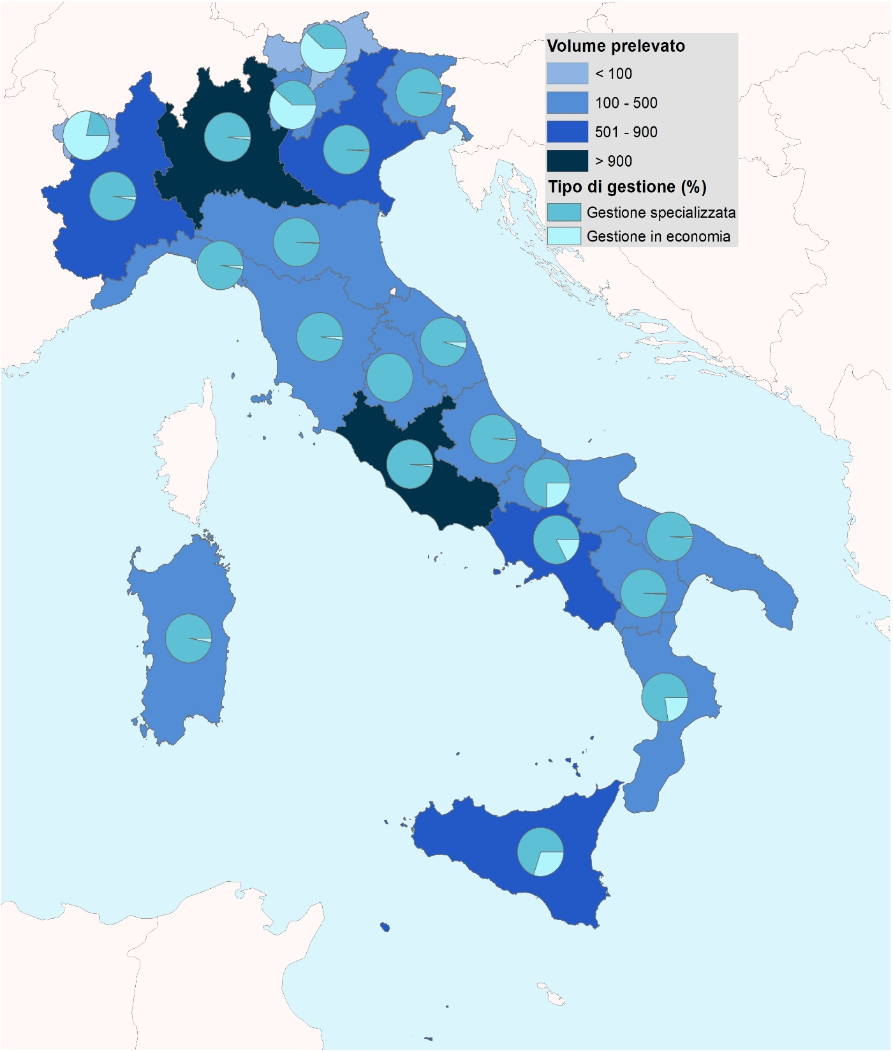

Fonte: Istat, Censimento delle acque per uso civile

Figura 2
Figura 2 - Acqua erogata per usi autorizzati nelle reti comunali di distribuzione dell'acqua potabile per tipo di gestione e regione. Anno 2022, volumi in milioni di metri cubi
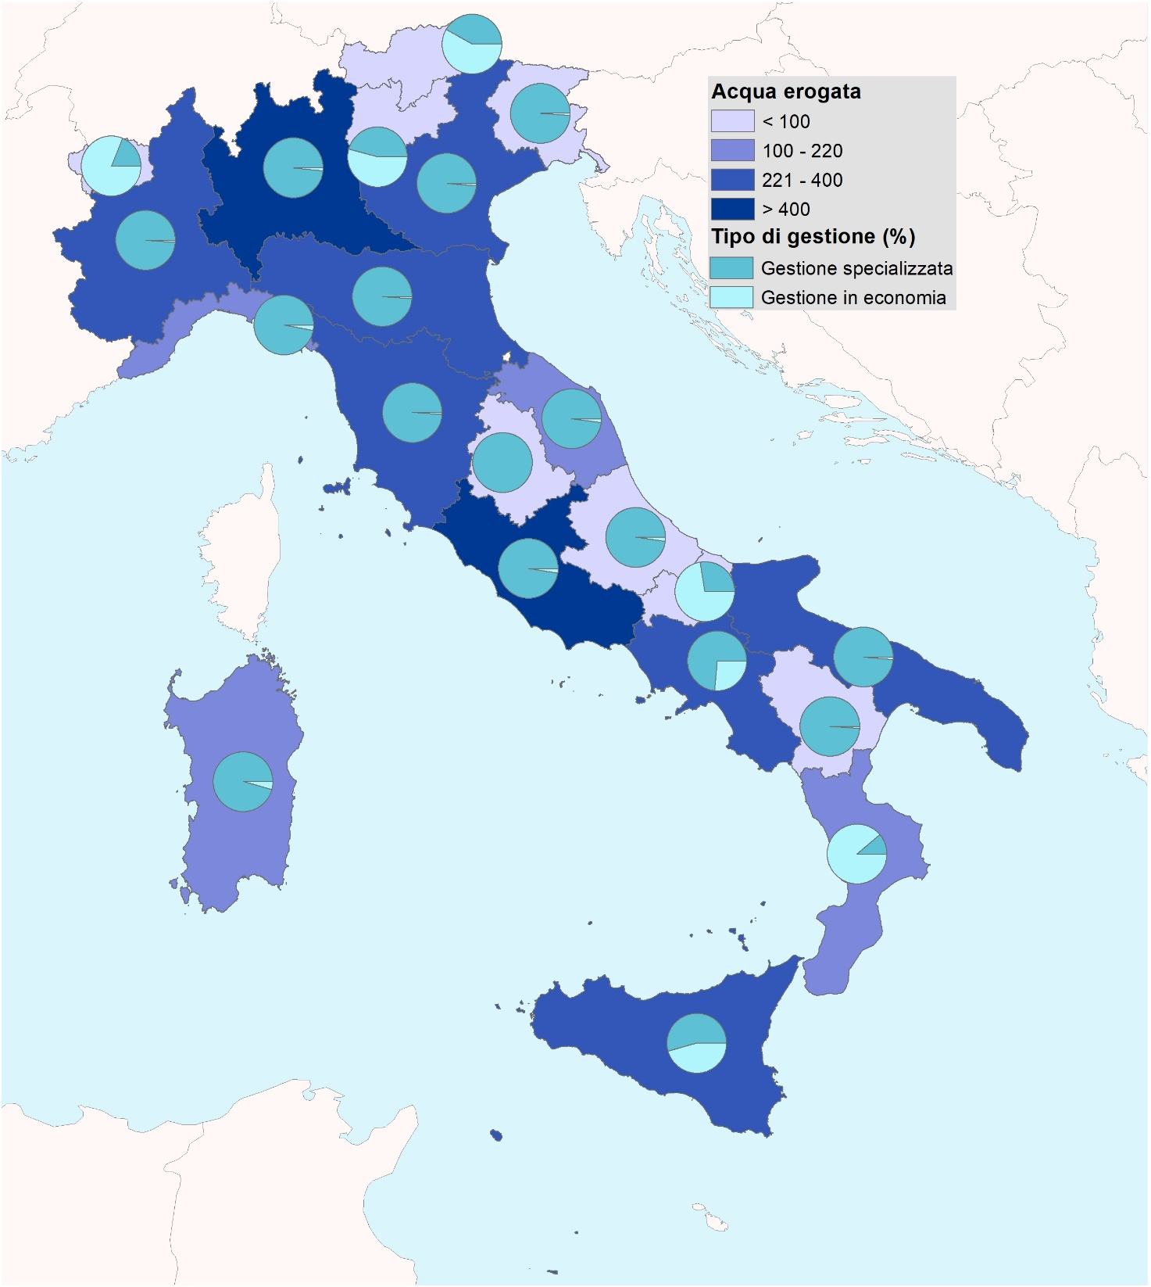

Fonte: Istat, Censimento delle acque per uso civile

Figura 3
Figura 3 - Sorgenti con portata prelevata superiore o pari a 10 litri al secondo. Anno 2022, valori in litri al secondo
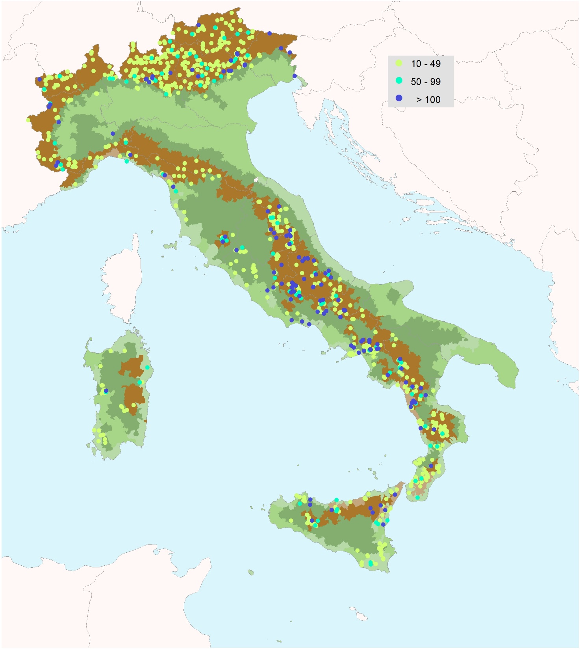

Fonte: Istat, Censimento delle acque per uso civile

Figura 4
Figura 4 - Copertura del servizio pubblico di fognatura per provincia (a). Anno 2022, valori percentuali sulla popolazione residente
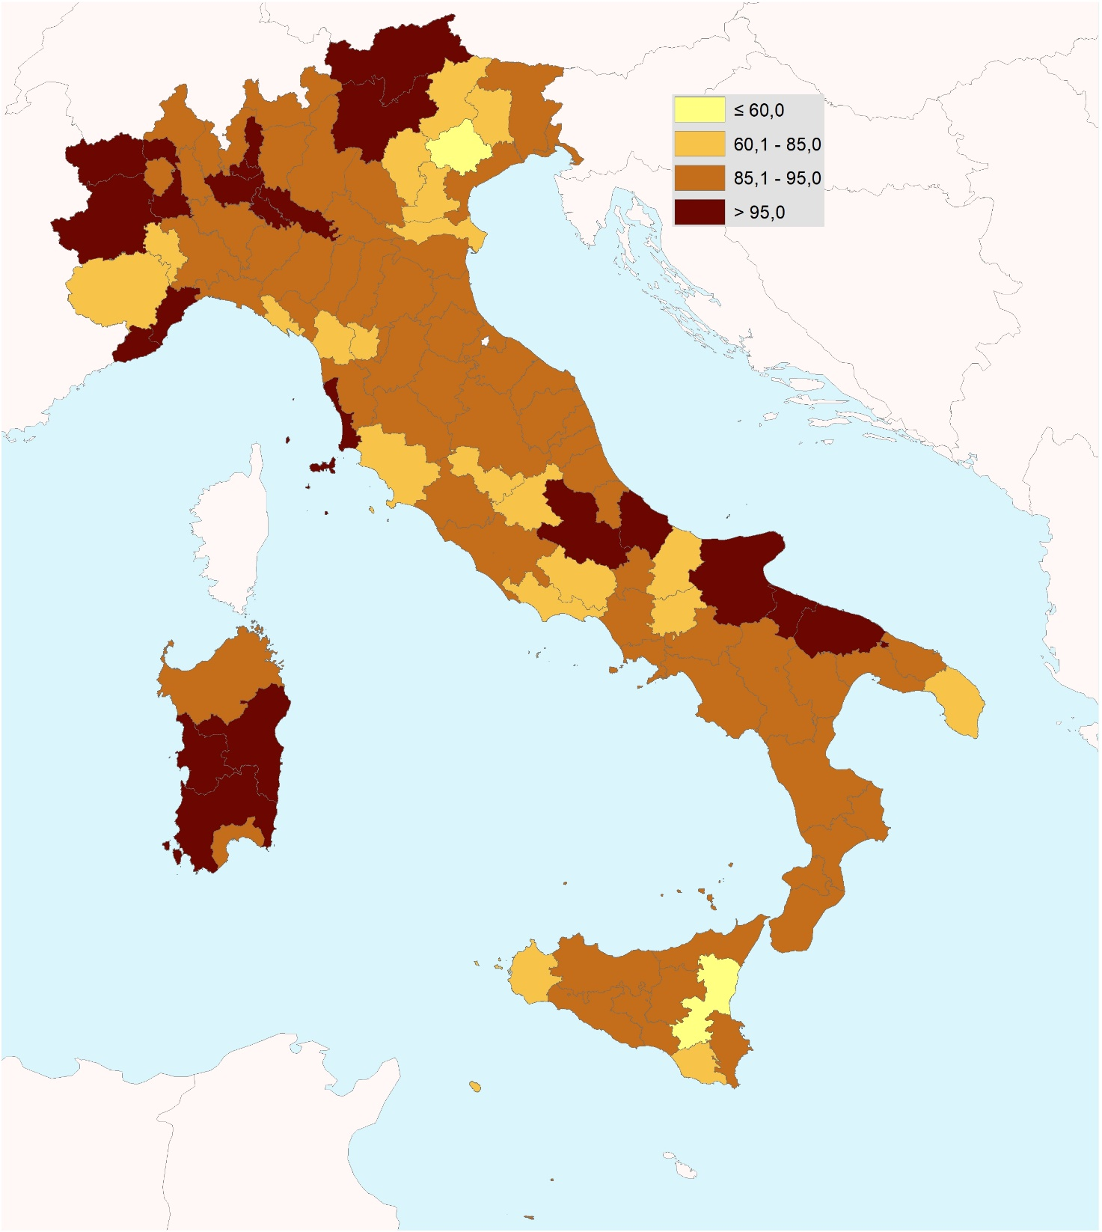

Fonte: Istat, Censimento delle acque per uso civile
(a) Si fa riferimento alle 107 unità territoriali sovra comunali (UTS) di livello provinciale, costituite da diverse tipologie di enti intermedi di secondo livello (province, province autonome, città metropolitane, liberi consorzi di comuni e unità non amministrative).

Figura 5
Figura 5 - Comuni completamente privi dei servizi pubblici di distribuzione e fognatura. Anno 2022
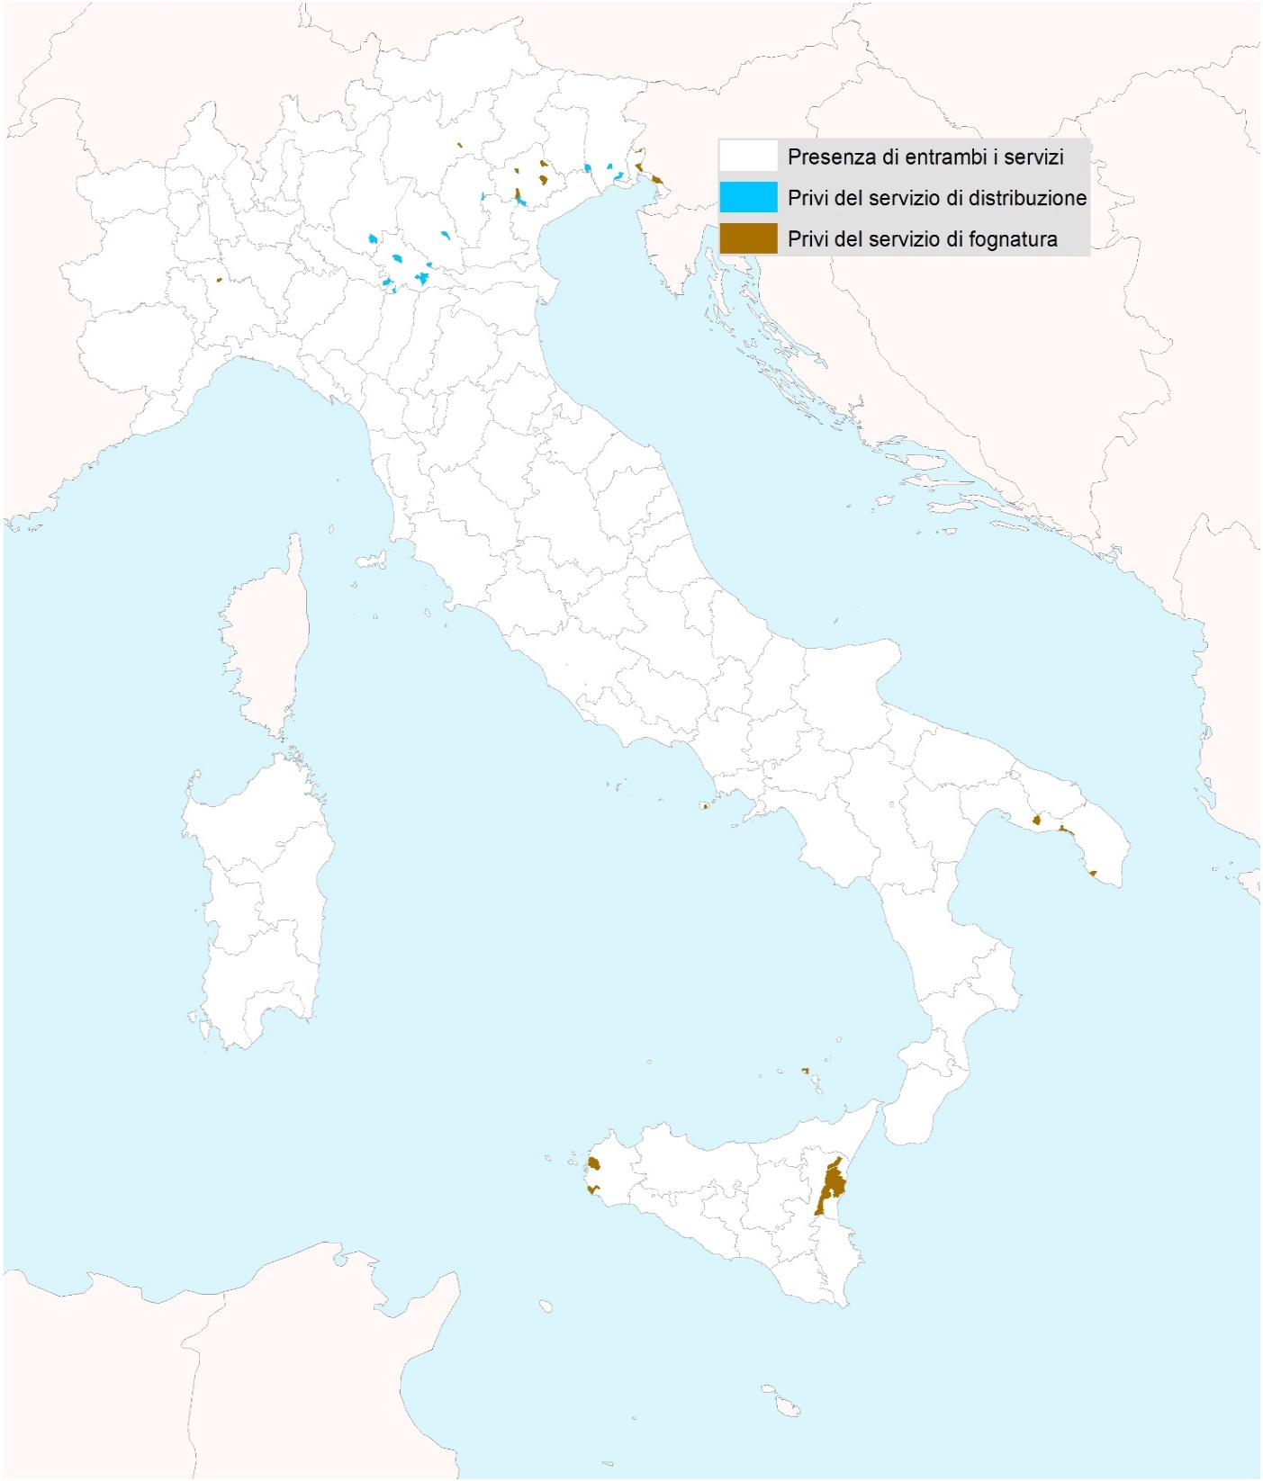

 | 5

Fonte: Istat, Censimento delle acque per uso civile

Figura 6
Figura 6 - Carichi inquinanti di progetto in entrata negli impianti di depurazione delle acque reflue per tipo di trattamento e regione. Anno 2022, valori in migliaia di abitanti equivalenti
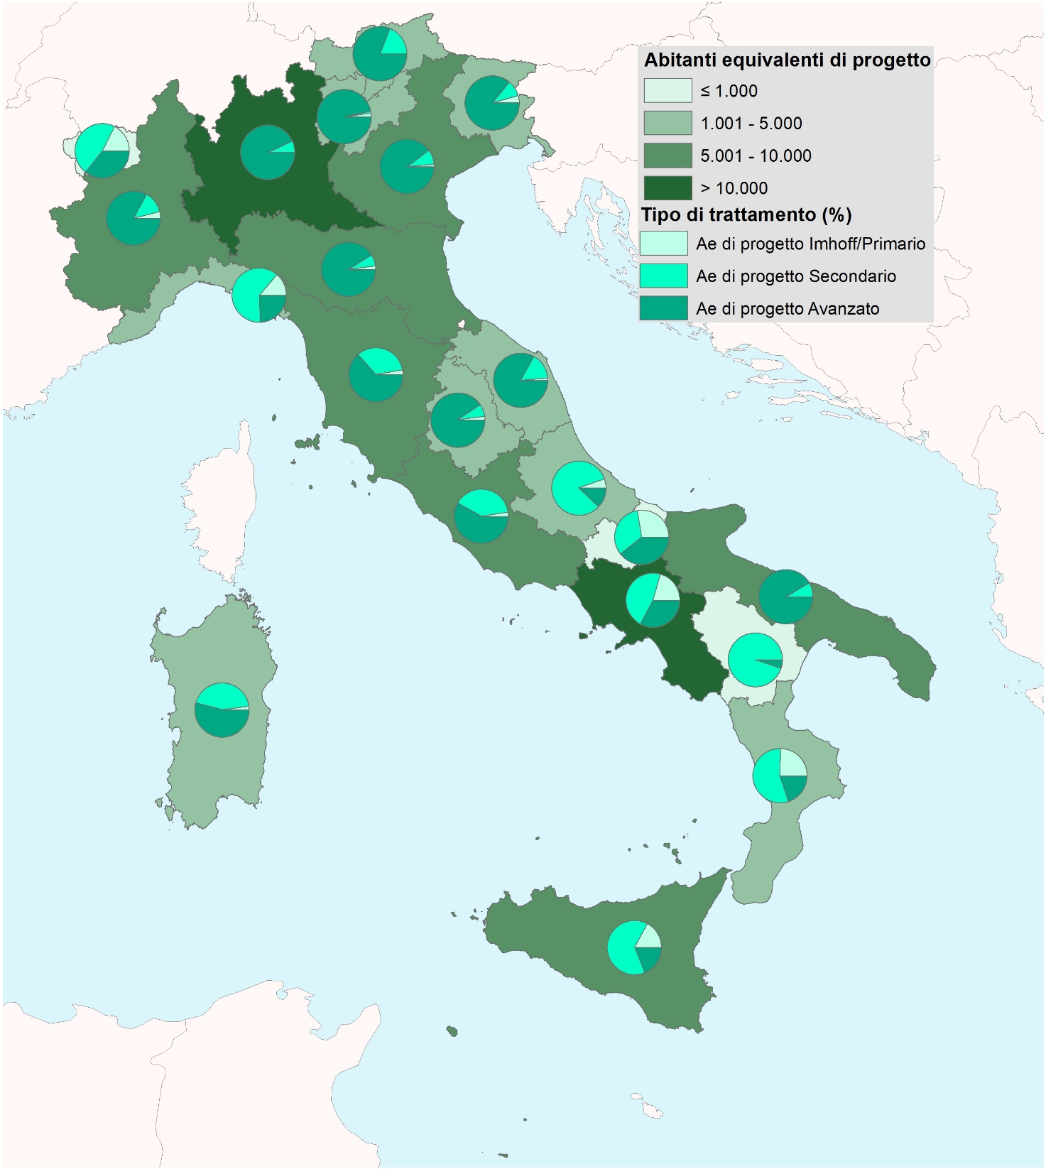

Fonte: Istat, Censimento delle acque per uso civile

Figura 7
Figura 7 - Carichi inquinanti di progetto in entrata negli impianti di depurazione delle acque reflue per tipo di gestione e regione. Anno 2022, valori in migliaia di abitanti equivalenti
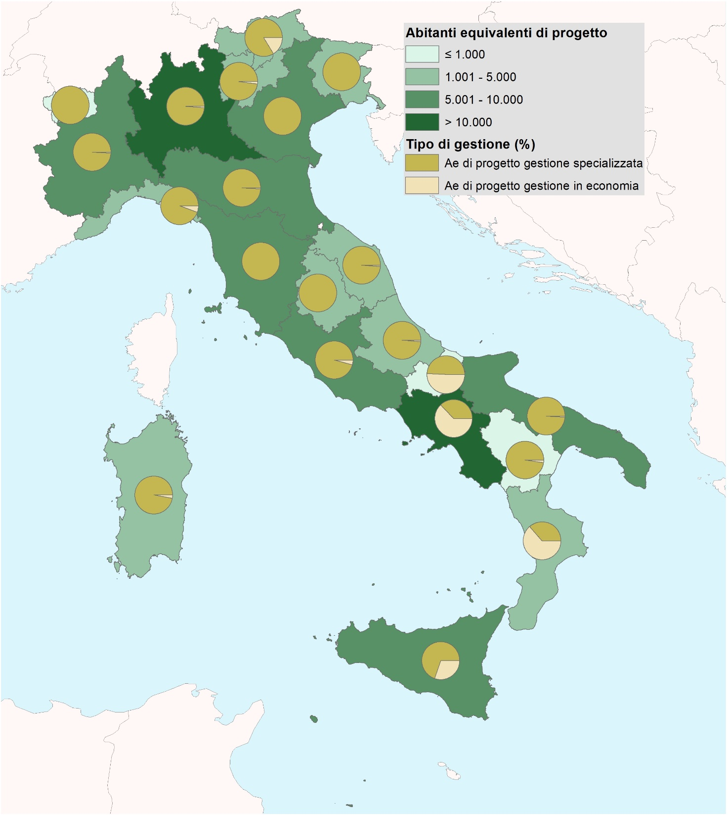

Fonte: Istat, Censimento delle acque per uso civile

Figura 8
Figura 8 - Famiglie che lamentano irregolarità nell’erogazione di acqua per regione. Anno 2024, per 100 famiglie della stessa zona
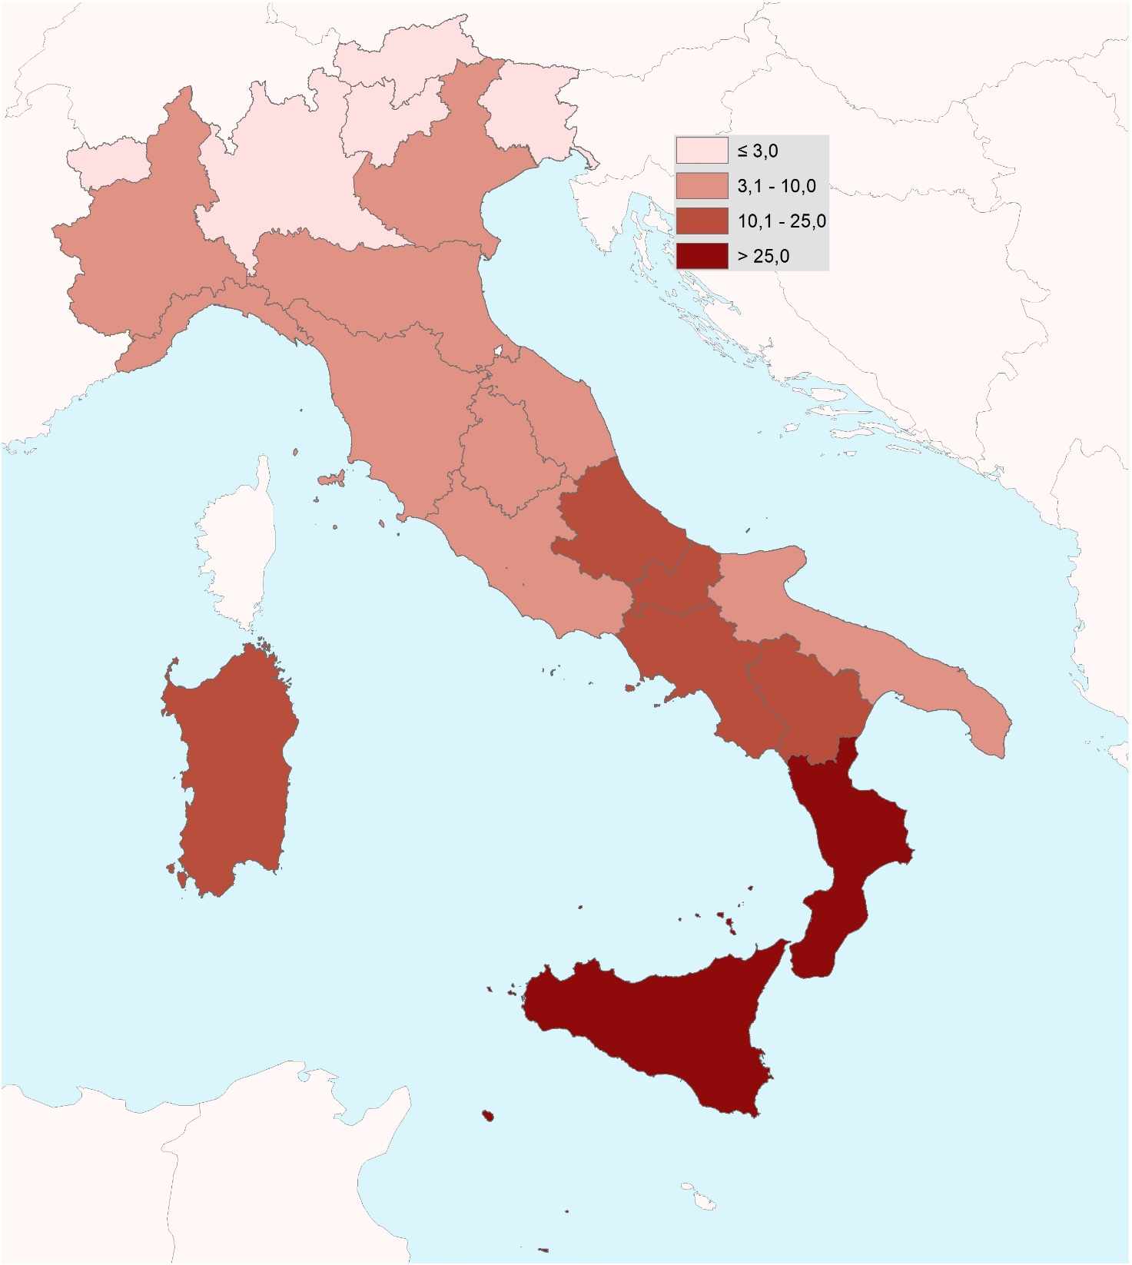

Fonte: Istat, Indagine Aspetti della vita quotidiana

Figura 9
Figura 9 - Famiglie che non si fidano di bere l'acqua del rubinetto per regione. Anno 2024, per 100 famiglie della stessa zona
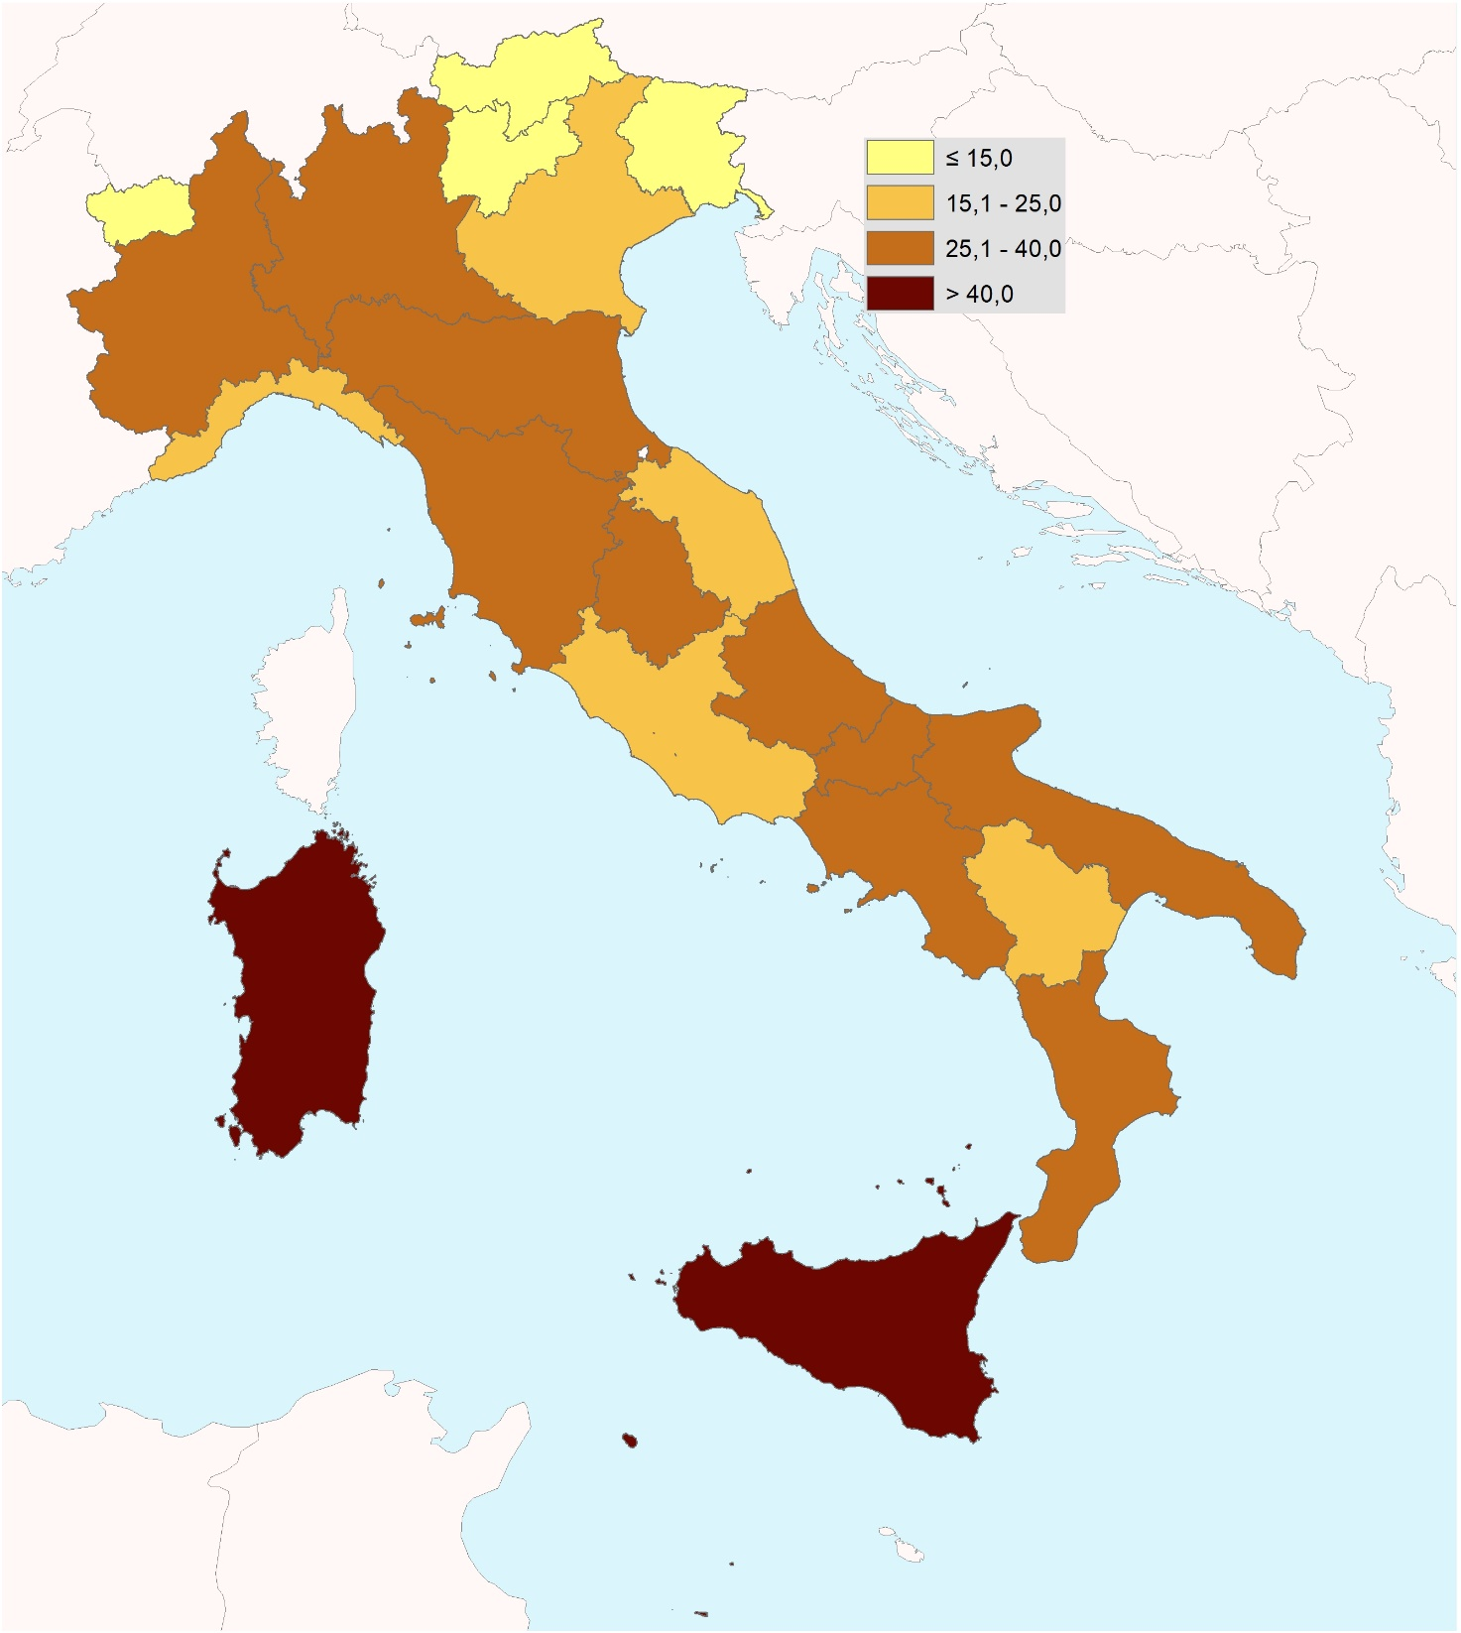

Fonte: Istat, Indagine Aspetti della vita quotidiana

Figura 10
Figura 10 - Persone di 11 anni e più che consumano almeno mezzo litro di acqua minerale al giorno per regione. Anno 2024, per 100 persone di 11 anni e più della stessa zona
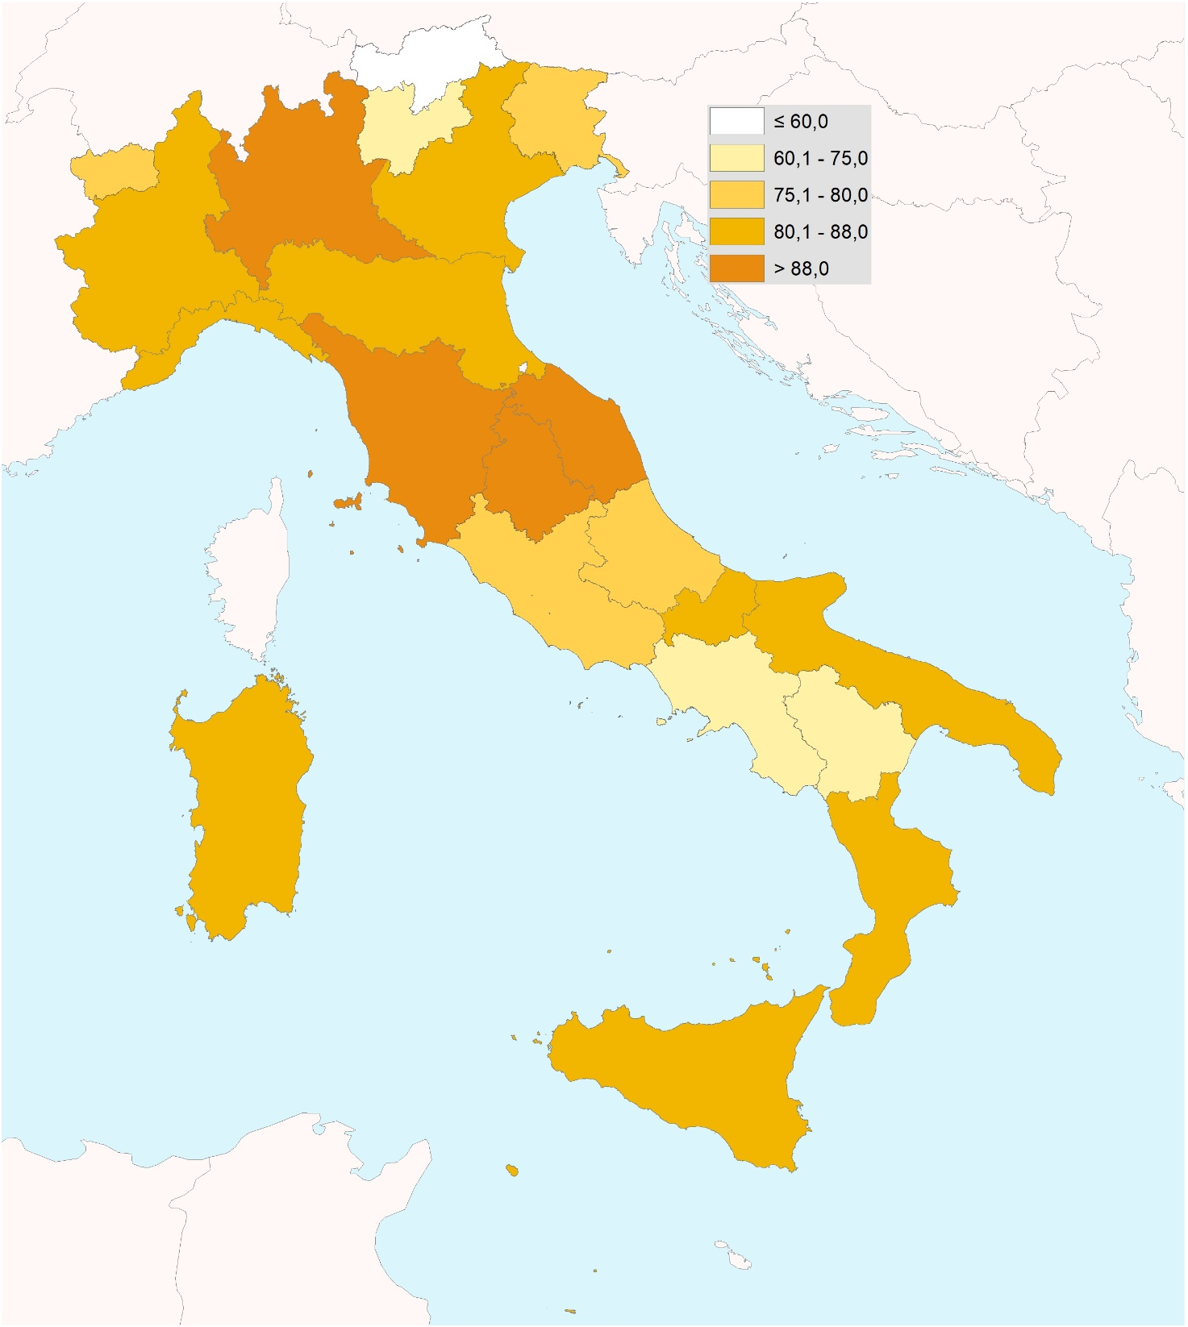

Fonte: Istat, Indagine Aspetti della vita quotidiana

Figura 11
Figura 11 - Prelievi di acque minerali naturali utilizzate a fini di produzione e Intensità di estrazione (IE) per distretto idrografico. Anno 2022, valori assoluti in migliaia di metri cubi e metri cubi per kmq
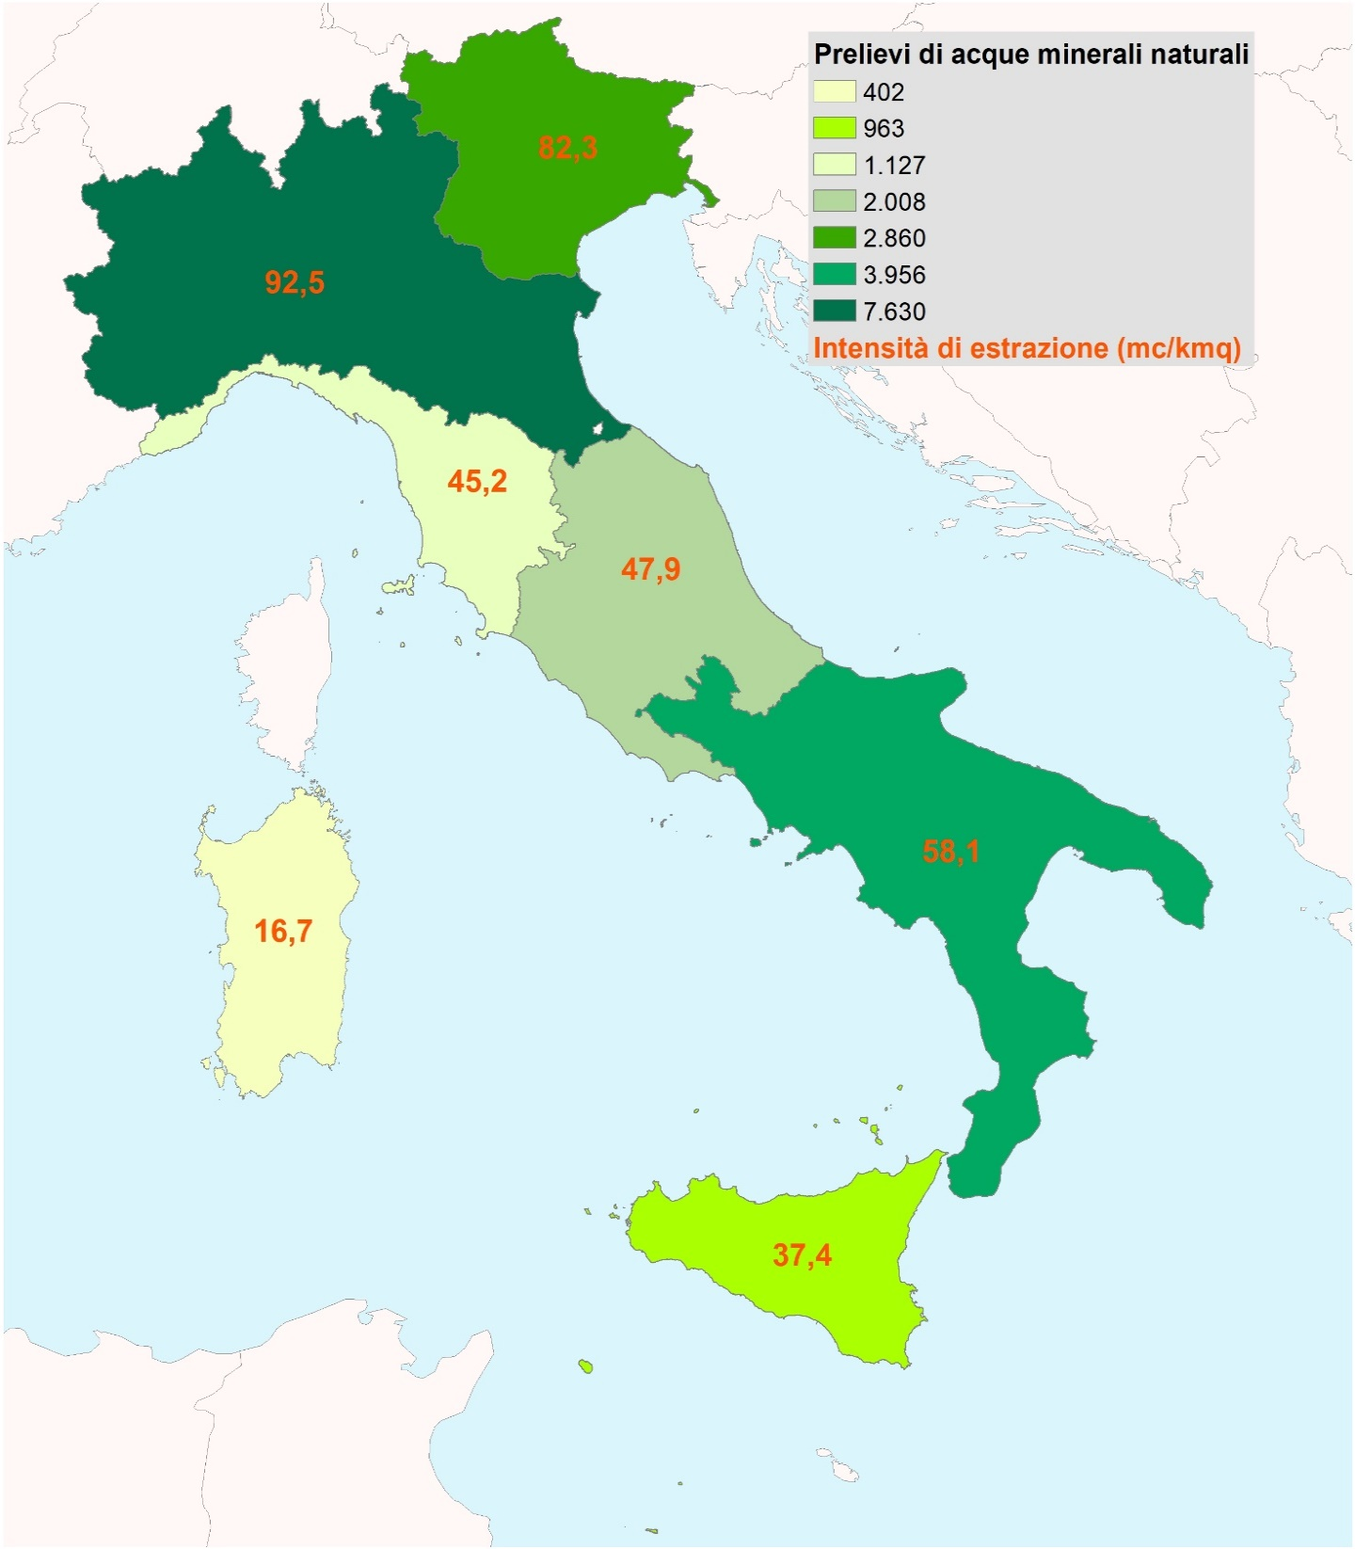

Fonte: Pressione antropica e rischi naturali

Figura 12
Figura 12 - Superficie irrigata per tipo di irrigazione e regione. Annata agraria 2019/2020, valori assoluti in migliaia di ettari e composizione percentuale
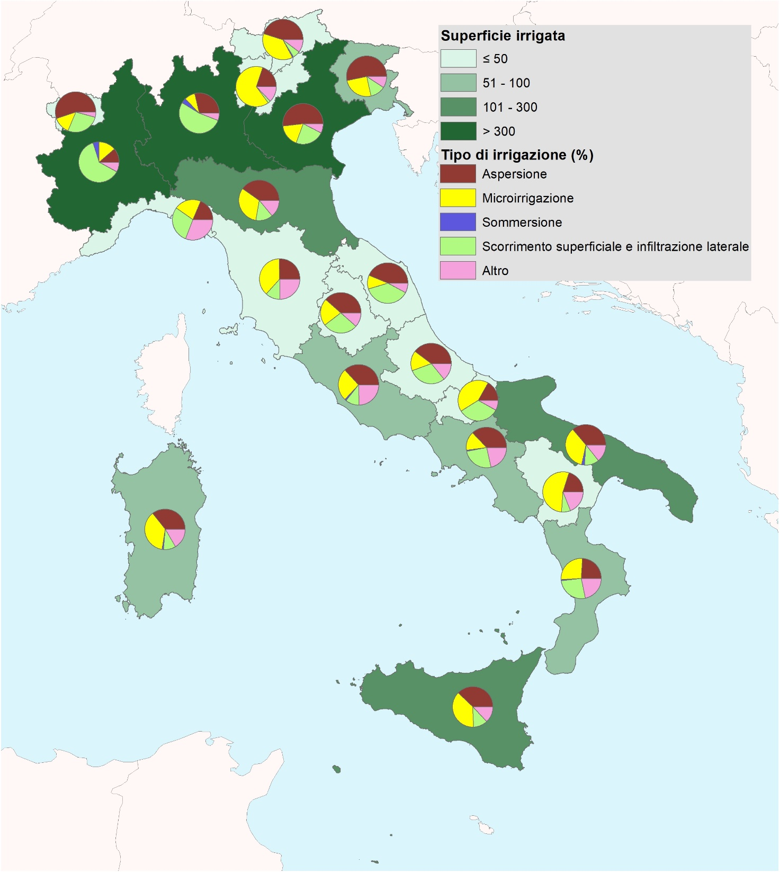

Fonte: Istat, Censimento generale dell’agricoltura

Figura 13
Figura 13 - Superficie irrigata per tipo di approvvigionamento idrico e regione. Annata agraria 2019/2020, valori assoluti in migliaia di ettari e composizione percentuale
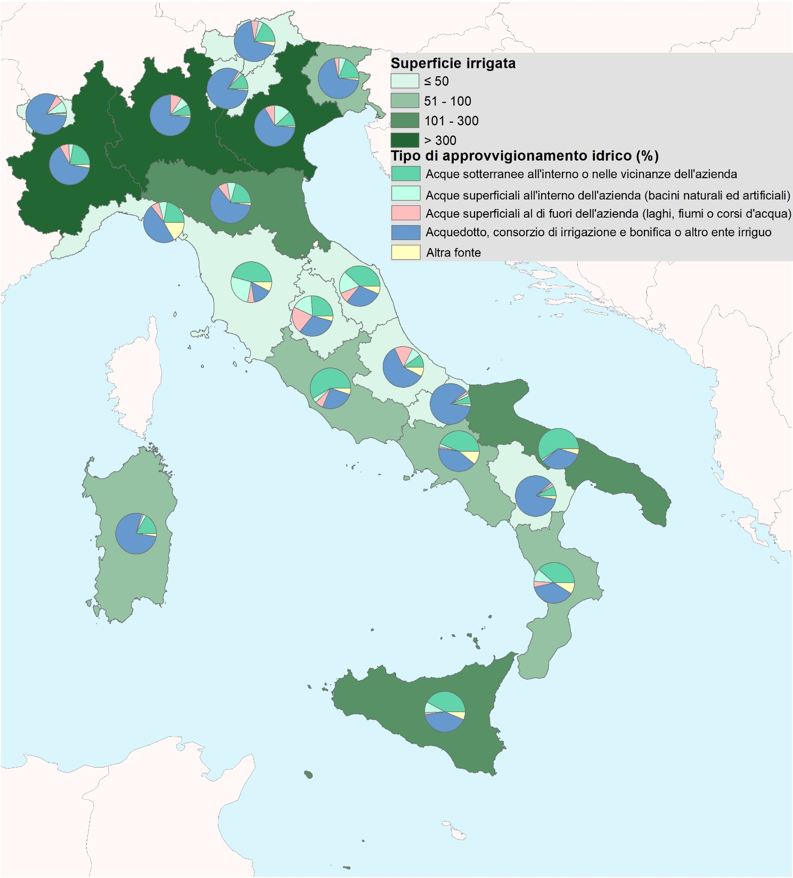

Fonte: Istat, Censimento generale dell’agricoltura

